Tabelas
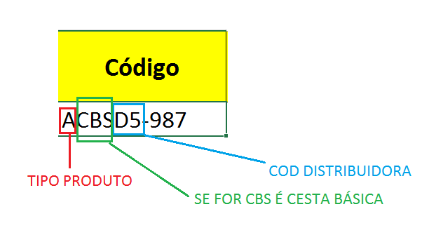
Tipo de Produto |  | Distribuidoras
A | Alimentação básica | D1 | Rápido do Brasil
B | Biscoitos e Bolachas | D2 | Vai e Vem
C | Chocolate | D3 | Zero Hora
D | Doces | D4 | Martins e Filhos
L | Limpeza | D5 | Pedras Azuis

